Resultados Aoki Velloso
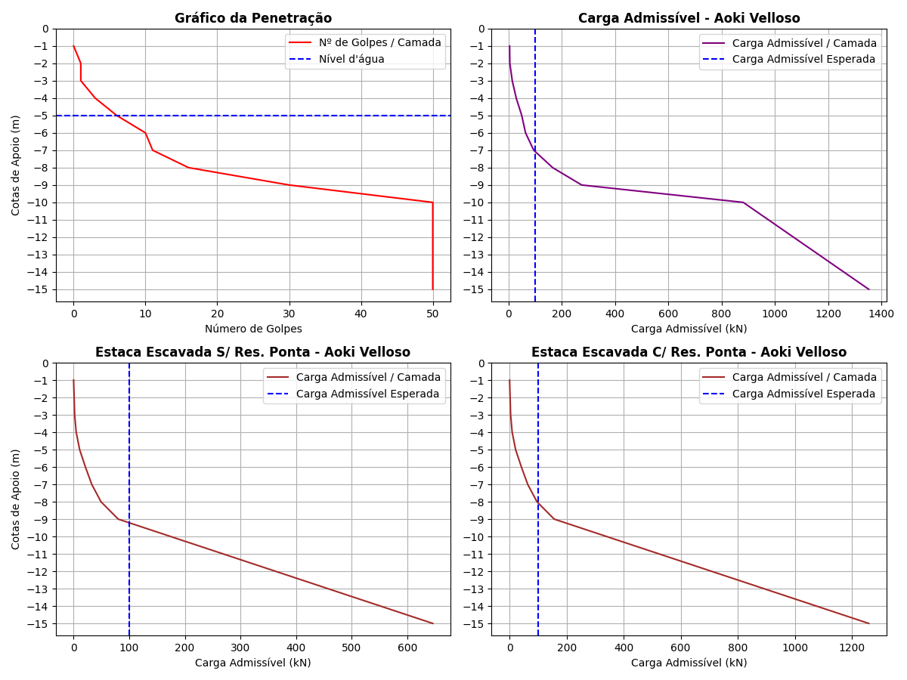
Cotas | K (kPa) | α (%) | rp (kPa) | Rp (kN) | rl (kPa) | Rl (kN) | Rl Acum. (kN) | Rt (kN) | Padm (kN) | Padm Escavada S/Res. Ponta (kN) | Padm Escavada C/Res. Ponta (kN)
-1 | 230 | 3.4 | 115 | 8.13 | 0 | 0 | 0 | 8.13 | 4.07 | 0 | 0
-2 | 230 | 3.4 | 115 | 8.13 | 1.96 | 1.85 | 1.85 | 9.98 | 4.99 | 0.92 | 1.8
-3 | 230 | 3.4 | 345 | 24.39 | 1.96 | 1.85 | 3.7 | 28.09 | 14.04 | 1.85 | 3.61
-4 | 230 | 3.4 | 690 | 48.77 | 5.87 | 5.53 | 9.23 | 58 | 29 | 4.62 | 9
-5 | 220 | 4 | 1100 | 77.75 | 13.2 | 12.44 | 21.67 | 99.42 | 49.71 | 10.84 | 21.13
-6 | 220 | 4 | 1210 | 85.53 | 22 | 20.73 | 42.4 | 127.93 | 63.96 | 21.2 | 41.34
-7 | 220 | 4 | 1760 | 124.41 | 24.2 | 22.81 | 65.21 | 189.62 | 94.81 | 32.6 | 63.58
-8 | 220 | 4 | 3300 | 233.26 | 35.2 | 33.18 | 98.39 | 331.65 | 165.82 | 49.2 | 95.93
-9 | 220 | 4 | 5500 | 388.77 | 66 | 62.2 | 160.59 | 549.36 | 274.68 | 80.3 | 156.58
-10 | 800 | 2 | 20000 | 1413.72 | 200 | 188.5 | 349.09 | 1762.81 | 881.4 | 174.54 | 340.36
-11 | 800 | 2 | 20000 | 1413.72 | 200 | 188.5 | 537.59 | 1951.31 | 975.66 | 268.8 | 524.15
-12 | 800 | 2 | 20000 | 1413.72 | 200 | 188.5 | 726.09 | 2139.81 | 1069.9 | 363.04 | 707.94
-13 | 800 | 2 | 20000 | 1413.72 | 200 | 188.5 | 914.59 | 2328.31 | 1164.16 | 457.3 | 891.73
-14 | 800 | 2 | 20000 | 1413.72 | 200 | 188.5 | 1103.09 | 2516.81 | 1258.4 | 551.54 | 1075.51
-15 | 800 | 2 | 20000 | 1413.72 | 200 | 188.5 | 1291.59 | 2705.31 | 1352.66 | 645.79 | 1259.3

Resultados Decourt Quaresma
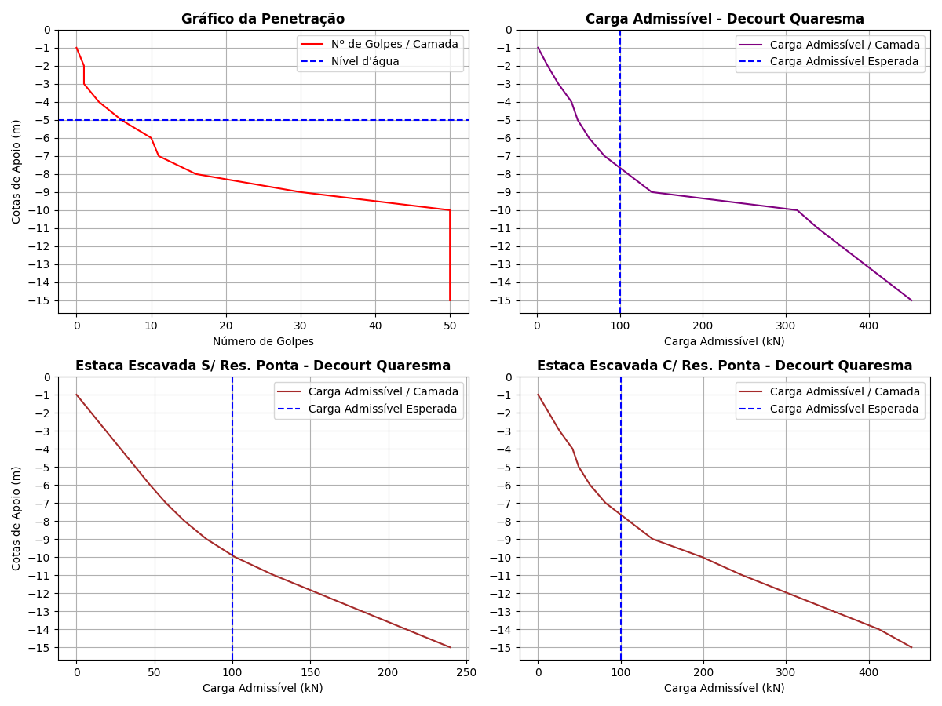
Cotas | Nsptl | Nsptp | C (kPa) | α | β | rp (kPa) | Rp (kN) | rl (kPa) | Rl (kN) | Rl Acum. (kN) | Rt (kN) | Padm (kN) | Padm Escavada S/Res. Ponta (kN) | Padm Escavada C/Res. Ponta (kN)
-1 | 3 | 0.67 | 200 | 0.3 | 1 | 134 | 2.84 | 0 | 0 | 0 | 2.84 | 1.42 | 0 | 0
-2 | 3 | 1.67 | 200 | 0.3 | 1 | 334 | 7.08 | 20 | 18.85 | 18.85 | 25.93 | 12.96 | 9.43 | 12.96
-3 | 3 | 3.33 | 200 | 0.3 | 1 | 666 | 14.12 | 20 | 18.85 | 37.7 | 51.82 | 25.91 | 18.85 | 25.91
-4 | 3 | 6.33 | 200 | 0.3 | 1 | 1266 | 26.85 | 20 | 18.85 | 56.55 | 83.4 | 41.7 | 28.28 | 41.7
-5 | 3 | 9 | 120 | 0.3 | 1 | 1080 | 22.9 | 20 | 18.85 | 75.4 | 98.3 | 49.15 | 37.7 | 49.15
-6 | 3 | 12.33 | 120 | 0.3 | 1 | 1479.6 | 31.38 | 20 | 18.85 | 94.25 | 125.63 | 62.82 | 47.12 | 62.82
-7 | 3.5 | 19 | 120 | 0.3 | 1 | 2280 | 48.35 | 21.67 | 20.42 | 114.67 | 163.02 | 81.51 | 57.34 | 81.51
-8 | 4.57 | 32 | 120 | 0.3 | 1 | 3840 | 81.43 | 25.23 | 23.78 | 138.45 | 219.88 | 109.94 | 69.22 | 109.94
-9 | 6 | 43.33 | 120 | 0.3 | 1 | 5199.6 | 110.26 | 30 | 28.27 | 166.72 | 276.98 | 138.49 | 83.36 | 138.49
-10 | 8.67 | 50 | 400 | 0.3 | 1 | 20000 | 424.12 | 38.9 | 36.66 | 203.38 | 627.5 | 313.75 | 101.69 | 198.3
-11 | 12.8 | 50 | 400 | 0.3 | 1 | 20000 | 424.12 | 52.67 | 49.64 | 253.02 | 677.14 | 338.57 | 126.51 | 246.69
-12 | 15 | 50 | 400 | 0.3 | 1 | 20000 | 424.12 | 60 | 56.55 | 309.57 | 733.69 | 366.84 | 154.78 | 301.83
-13 | 15 | 50 | 400 | 0.3 | 1 | 20000 | 424.12 | 60 | 56.55 | 366.12 | 790.24 | 395.12 | 183.06 | 356.97
-14 | 15 | 50 | 400 | 0.3 | 1 | 20000 | 424.12 | 60 | 56.55 | 422.67 | 846.79 | 423.4 | 211.34 | 412.1
-15 | 15 | 50 | 400 | 0.3 | 1 | 20000 | 424.12 | 60 | 56.55 | 479.22 | 903.34 | 451.67 | 239.61 | 451.67

Comparativo entre os Métodos
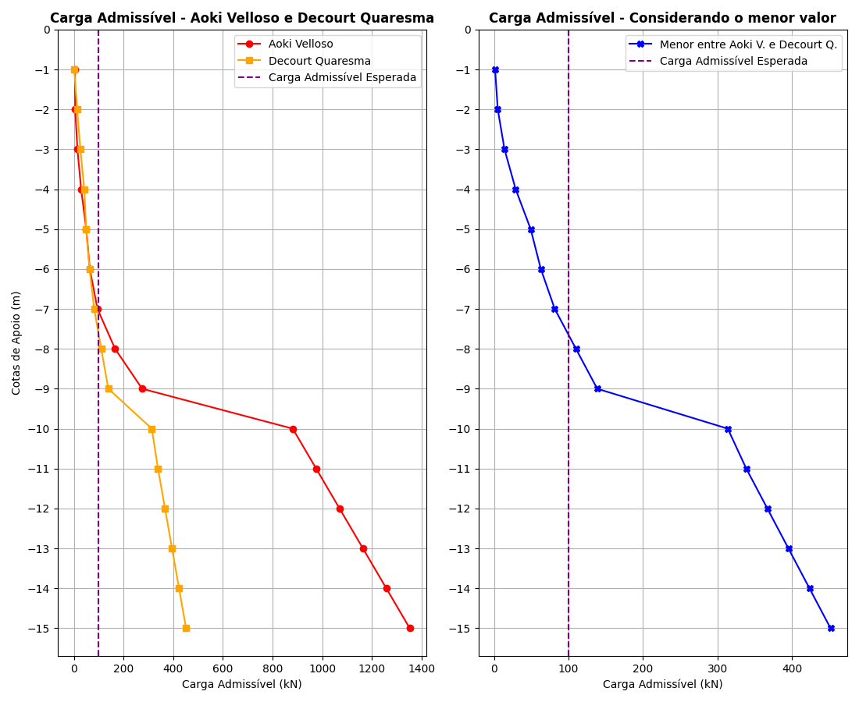
Cotas | Padm - Aoki Velloso (kN) | Padm - Decourt Quaresma (kN) | Menor valor entre os métodos (kN)
-1 | 4.07 | 1.42 | 1.42
-2 | 4.99 | 12.96 | 4.99
-3 | 14.04 | 25.91 | 14.04
-4 | 29 | 41.7 | 29
-5 | 49.71 | 49.15 | 49.15
-6 | 63.96 | 62.82 | 62.82
-7 | 94.81 | 81.51 | 81.51
-8 | 165.82 | 109.94 | 109.94
-9 | 274.68 | 138.49 | 138.49
-10 | 881.4 | 313.75 | 313.75
-11 | 975.66 | 338.57 | 338.57
-12 | 1069.9 | 366.84 | 366.84
-13 | 1164.16 | 395.12 | 395.12
-14 | 1258.4 | 423.4 | 423.4
-15 | 1352.66 | 451.67 | 451.67

